Sheet1
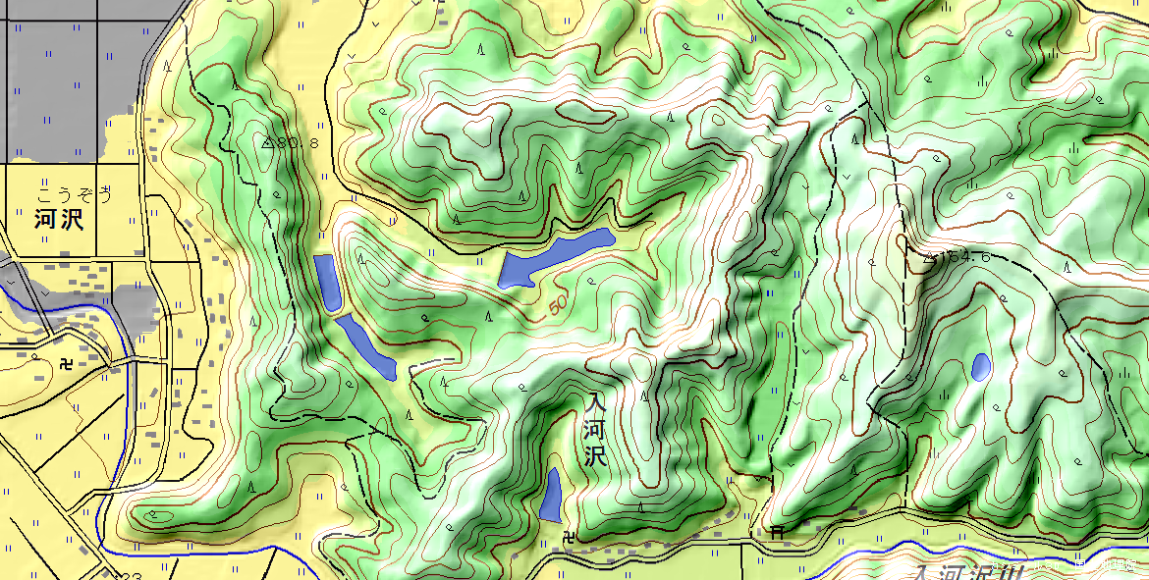

遺構発見

東尾根曲輪群

入河沢城

